상품제안서
충전식 손난로 보조배터리 USB 7800mAh | 상품코드: F29144

 |  |  |  |  |  |  | 02-412-0044 | www.easy1.co.kr
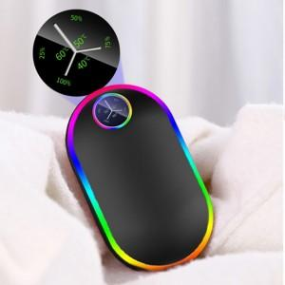

【상세/제작정보】

【인쇄/포장옵션】 | 패드인쇄 / 포장불가능

【공급단가】 | 수량 | 20~ | 100~ | 300~ | 500~ | 1,000~
*VAT별도 | 단가 | 21,360원 | 21,000원 | 20,470원 | 20,110원 | 19,580원

【상품 URL】 | http://www.easy1.co.kr/src/goods_detail.php?gdno=29144

